esempio navigazione Alma Laurea
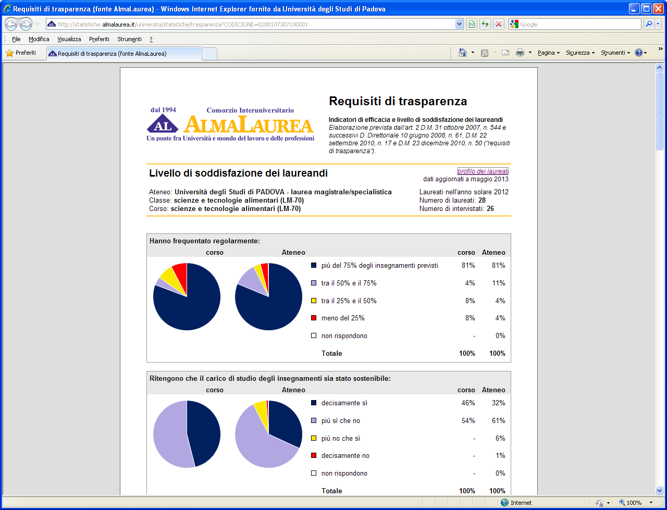
 | Cliccando su "profilo dei laureati" si apre la pagina di Alma Laurea da dove si possono interrogare anche le indagini degli anni precedenti (analogamente per l'Indagine "condizione occupazionale dei laureati")

 | Attenzione: le percentuali della scheda dei requisiti di trasparenza non sono confrontabili con quelle dell'indagine. (vedi nota sul foglio precedente.

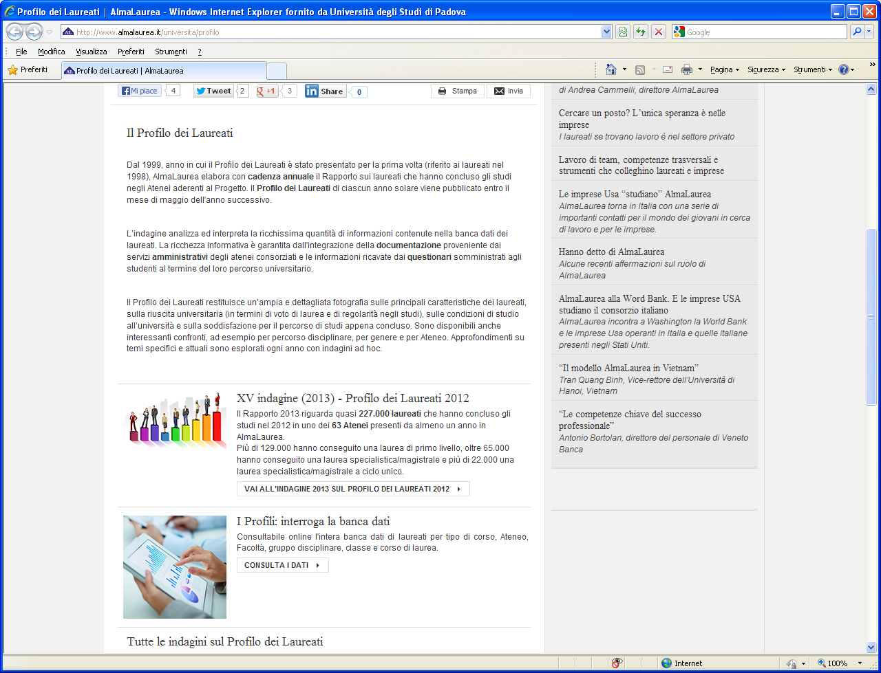

 | cliccare su "CONSULTA I DATI" per selezionare i dati di interesse come nell'esempio riportato di seguito, fino al livello di dettaglio desiderato

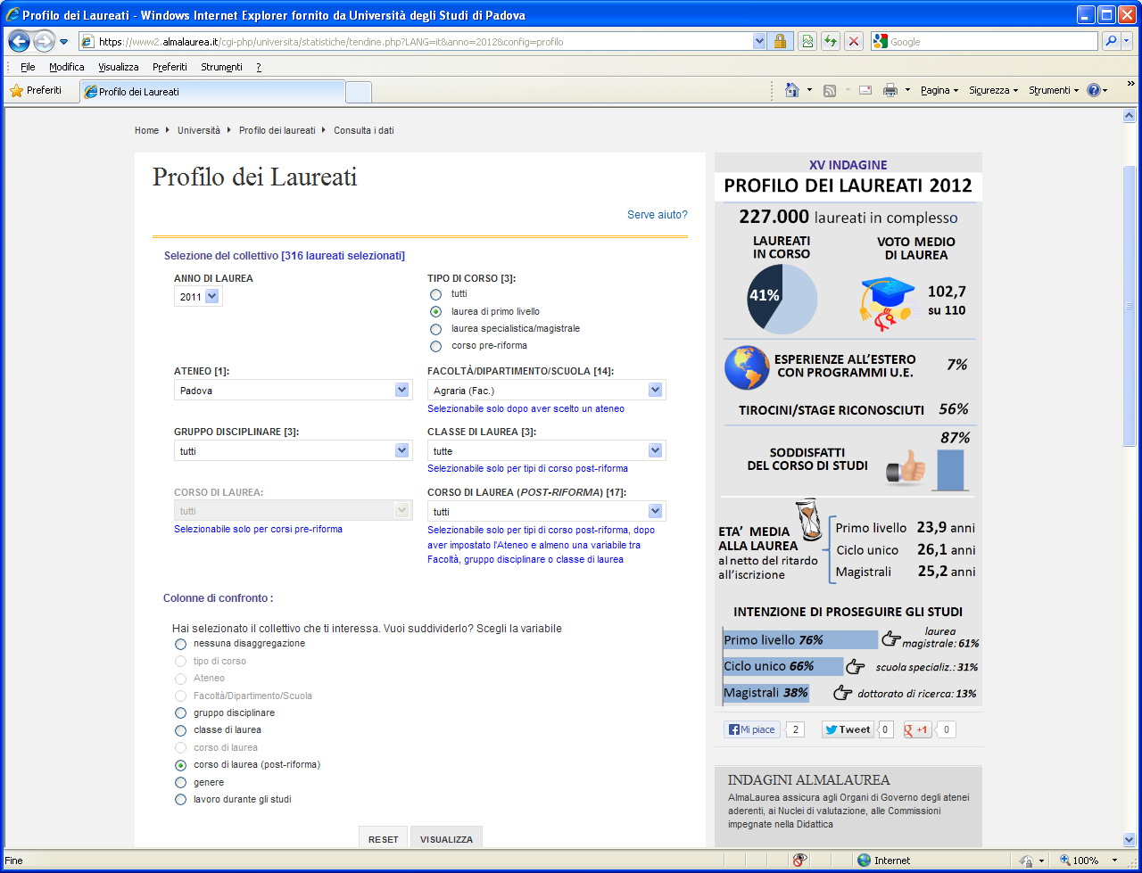

cliccare: si apre una nuova pagina con le elaborazioni dell'insieme selezionato

